Actual
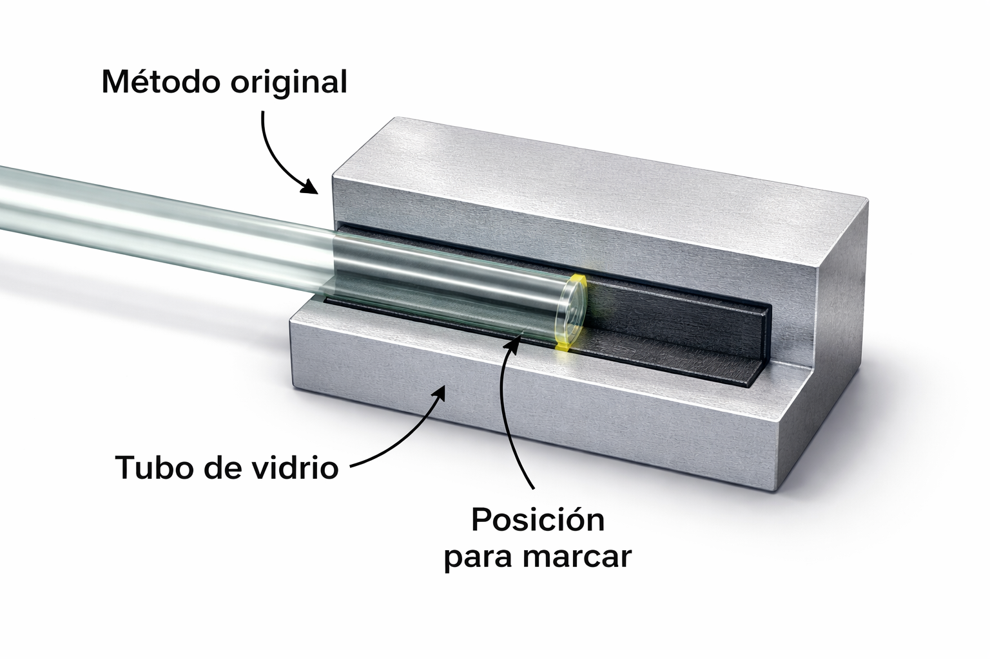
DIAGRAMA BIMANUAL |  |  |  |  | Hoja N°___de___ Diagrama N°:____ |  |  |  |  |  | DISEÑO DE LA PIEZA
 |  |  |  |  | SIMBOLOGIA |  | IZQUIERDA |  | DERECHA
Fecha: |  |  |  |  |  | ACTIVIDAD | Oper. | Tie. | Oper. | Tie.
El estudio Inicia: |  |  |  |  |  | Operación | 0 |  | 0
Método: Actual:__X__ Propuesto:____ |  |  |  |  |  | Transporte | 1 |  | 1
Producto: |  |  |  |  |  | Espera | 0 |  | 0
Elaborado por: |  |  |  |  |  | Sostener | 0 |  | 0
Tamaño del Lote: |  |  |  |  | Totales |  | 1 | 0.0 | 1 | 0.0
NUMERO | DESCRIPCION DE MOVIMIENTOS MANO IZQUIERDA |  | Tiem. Seg. | MANO IZQUIERDA |  |  | MANO DERECHA |  |  |  | Tiem. Seg. | DESCRIPCION DE MOVIMIENTOS MANO DERECHA |  | NUMERO

 |  |  |  |  | • |  |  | •

 | Tiempo Minutos:______ | 0.00 | 0.0 |  |  |  |  |  |  |  | 0.0 | Tiempo Minutos:______ | 0.00

Observaciones:

